상품제안서
김수자_듀라론 냉감 2중직 여름 플라워 겹이불 Q/K | 상품코드: F27257

 |  |  |  |  |  |  | 02-412-0044 | www.easy1.co.kr
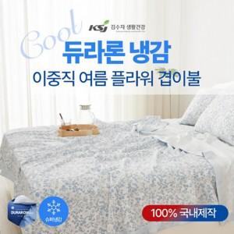

【상세/제작정보】 | 케이스 별도문의

【인쇄/포장옵션】 | / 포장불가능

【공급단가】 | 수량 | 20~ | 60~ | 100~ | 300~ | 500~
*VAT별도 | Q | 56,400원 | 55,460원 | 54,050원 | 53,110원 | 51,700원
 | K | 68,400원 | 67,260원 | 65,550원 | 64,410원 | 62,700원

【상품 URL】 | https://dev.easy1.co.kr:443/src/goods_detail.php?gdno=27257

